员工差旅明细
 | 【员工差旅报销单】

 |  | 姓名: | 易梦铃 |  | 职位: |  | 助理
 |  | 发生地: | 深圳 |  | 部门: |  | 会奖6部
 |  | 发生日期: | 2025.5.24-5.29 |  | 报销日期: |  | 2025.6.3
 |  |  |  |  | 团号: |  | HMEA-250523-ZJT200

 | 序号 | 报销项目 | 用途 | 实际报销金额 | 合格发票金额 | 不合格发票金额 |  | 备注
 | 1 |  | 车费 | 42.22 |  | 42.22 |  | 交通费
 | 2 |  | 用餐 | 74.80 |  | 74.80 |  | 5.24餐费
 | 3 |  |  | 50.50 |  | 50.50 |  | 5.25餐费
 | 4 |  |  | 27.62 |  | 27.62 |  | 5.26餐费
 | 5 |  |  | 53.27 |  | 53.27 |  | 5.27餐费
 | 6 |  |  | 80.00 |  | 80.00 |  | 5.28餐费
 | 7 |  |  | 80.00 |  | 80.00 |  | 5.29餐费
 | 合计 |  |  | 408.41 | 0.00 | 408.41

 | 合格发票金额 |  |  | 补票金额 |  |  |  | 报销总金额
 | 0.00 |  |  | 408.41 |  |  |  | 408.41

 | 报销人: |  | 总监： | 合规: |  |  | 财务：

【员工上会补助统计单】

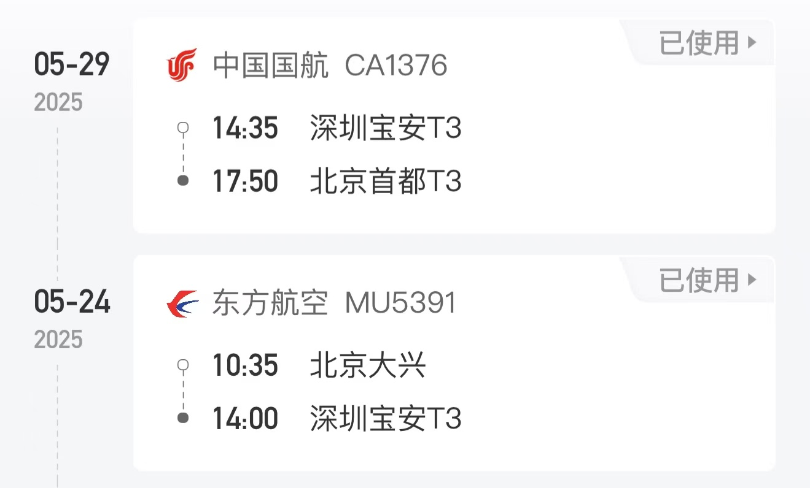
 |  | 姓名: | 易梦铃 |  | 职位: | 助理
 |  | 发生地: | 深圳 |  | 部门: | 会奖6部
 |  | 发生日期: | 2025.5.24-5.29 |  | 报销日期: | 2025.6.3
 |  |  |  |  | 团号: | HMEA-250523-ZJT200
 |  |  |  |  |  |  |  |  | 、
 |  | 出差城市 | 出差起止日期 | 每天金额 | 天数 | 合计 | 备注
 | 1 | 深圳 | 2025.5.24-5.25 | 200.00 | 2.00 | 400.00
 | 2 | 深圳 | 2025.5.26-5.29 | 100.00 | 4.00 | 400.00
 | 合计 |  |  |  | 6.00 | 800.00
 | 报销人: |  | 总监： | 合规: |  | 财务：

